Dir.General
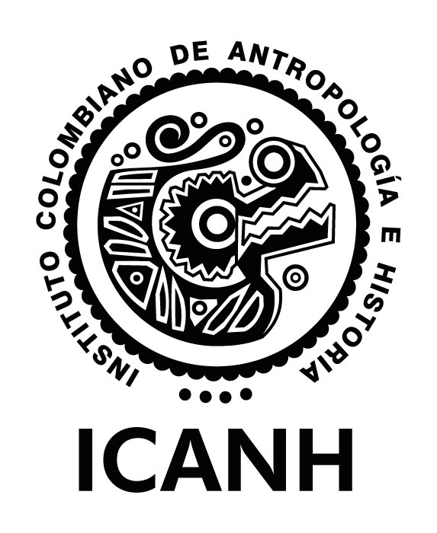 |  |  |  | PROCEDIMIENTO FORMULACIÓN Y SEGUIMIENTO DE LA PLANEACIÓN INSTITUCIONAL |  |  |  |  |  |  |  |  |  |  | CÓDIGO: | DEP-PR-02-FO-01
 |  |  |  | FORMATO PLAN DE ACCIÓN INSTITUCIONAL |  |  |  |  |  |  |  |  |  |  | VERSIÓN: | 01
 |  |  |  |  |  |  |  |  |  |  |  |  |  |  | FECHA: | 2024-11-27

RESPONSABLE |  | ALINEACIÓN NACIONAL - SECTORIAL - INSTITUCIONAL |  |  |  |  |  |  | ALINEACIÓN PROYECTO DE INVERSIÓN |  | PROGRAMACIÓN ANUAL PLAN DE ACCIÓN
ÁREA | PROCESO SIG | ID ACCIÓN | ALINEACIÓN CON LOS ODS | ALINEACIÓN CON EL PND | ALINEACIÓN CON OBJETIVOS ESTRATEGICOS | DIMENSIÓN DEL MIPG | POLÍTICAS DE GESTIÓN Y DESEMPEÑO INSTITUCIONAL - MIPG | ARTICULACIÓN PLANES DECRETO 612 DE 2018 | PROYECTO DE INVERSIÓN | OBJETIVO ESPECÍFICO | ACCIÓN | TIPO DE INDICADOR | UNIDAD DE MEDIDA | FÓRMULA DE CÁLCULO | META FÍSICA ANUAL | VALOR ANUAL ASIGNADO
Dirección General | Direccionamiento estratégico y planeación | 01_DG | Objetivo 11. Lograr que las ciudades y los asentamientos humanos sean inclusivos, seguros, resilientes y sostenibles | 2. Seguridad Humana y Justicia Social | Fortalecer la gestión del patrimonio arqueológico como determinante en el ordenamiento territorial que integra múltiples dimensiones de la vida social, económica, política, ambiental y cultural para la construcción sostenible y democrática de los territorios. | No aplica | No aplica | No aplica | Proyecto 1: Fortalecimiento de las capacidades para la producción de conocimiento en las áreas de antropología, arqueología e historia, así como la gestión integral del patrimonio arqueológico y la apropiación social a nivel Nacional | 4. Aumentar los niveles de producción, divulgación, comunicación y apropiación social de la investigación generada por el instituto | Iniciativas relacionadas con el Plan Nacional de Desarrollo implementadas a partir de estrategias de divulgación | Eficiencia | Número | Número de productos multimedia | 20

